新开区表-办公家具及医疗办公家具立项及限价
惠州市中大惠亚医院2019年新开区医用办公家具采购详细表
序号 | 名称 | 规格型号 | 材质 | 图片 | 需采购数量 | 价格
 |  |  |  |  |  | 单价限价 | 小计
1 | ABS两摇三折护理床 | 规格：2140*980*550mm，床面宽度900~1000mm，床体标准高度500~520mm。 | 一、功能：1、摇杆：采用最新设计的带限位保护装置；隐藏式设计，操作轻松自如，可灵活调节患者背部体位，。 2、▲摇杆采用不锈钢管加ABS强化塑料材料，以及尼龙（PA6）相接，具有高支撑力，高耐磨，永不生锈，带防尘盖。 3、调节范围：背部倾斜度60±5º，腿部倾斜度35±5º。 4、床体承载重量：200kg。 5、▲侧面护栏为全覆式，总长1495mm；D型铝合金扶手，表面硬化处理；六支不锈钢护栏支柱，耐磨，不变形，可收缩平放，收缩时略高出床垫，可防止床垫移位。 6、床底具备左右前后四个引流尿袋挂钩，六个点滴架 | 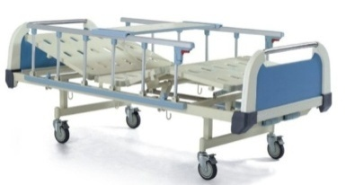 | 1 | 3310 | 3310
2 | ABS三层治疗车 | 650*520*900 | ABS强化塑全车浅灰色,无声自动滑轮，带刹脚，两抽屉并内带隔板，按图配置相关附件。 |  | 6 | 827 | 4960
3 | 被服柜（定制） | 1200*600*2380 | 1、基材用实木夹板，基板厚度≥20mm，背板15mm，饰面采用0.6mm优质红胡桃木皮，采用0.6mm木皮封边,甲醛释放量≤3.6，含水率≤8.9％，静曲强度≥15.1，内结合强度≥0.45，密度≥0.69，螺钉力≥1510，表面耐刮痕1.7N。 2、抽屉轨道用三截走珠轨道，静音，顺畅。 3、油漆：采用环保油漆，经9道磨退和抛光处理工艺,表面平整手感光滑，耐磨性能强，易清洁，油漆表面色泽亮丽，硬度强。对人体无毒副作用，其游离甲醛释放量小于3mg/100g。 4、采用环保胶水，符合国际E1级环保标准。 5、采用现代环保工艺的优质五金配件， 表面防水和防锈防腐蚀处理，静电喷涂，表面结合强度为420Mpa。 6、在制做过程加上防水胶脚。 7、红糊桃木色。 | 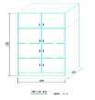 | 4 | 2427 | 9707
4 | 不锈钢床头柜 | 450*（440+170）*900（带热水瓶架、带抽屉、层板、带轮） | 304不锈钢，哑光、面板1.5mm,门板1.2mm |  | 22 | 1223 | 26913
5 | 货架（定制） | 1500*450*1800 | 304不锈钢，承重500KG以上详见附图 |  | 1 | 2207 | 2207
6 | 不锈钢可升降转运车床 | 1900*550*500~880带输液架及皮垫 | 304不锈钢、哑光，面板：1.5mm、主管规格厚度：床框边Φ32×1.2 mm，其他：Φ25×0.8 mm；车轮直径：125 mm底脚：无声自动滑轮，带刹脚。 |  | 2 | 3240 | 6480
7 | 储药柜 | 900W*600D*2090H | 1、台面内材用大兴实木夹板,基材厚度≥20mm，甲醛释放量3.6，含水率8.9％）静曲强度15.1，内结合强度0.45，密度0.69，螺钉力1510，表面耐刮痕1.7N。2、台面饰304哑光1.0mm不锈钢板，饰至台面可视正立面台面底部，其它内外贴1mm浅灰防火板,枫木实木收口(颜色参照门套)全部抽斗内按使用科室要求分成活动小格,抽底5厘帖1mm浅灰防火板,后板9厘夹板(外立面油清漆)。注（脚条内空200MM，台面下做抽屉）。3、抽屉轨道用三截走珠轨道，静音，顺畅。4、油漆：采用环保油漆，经9道磨退和抛光处理工艺,表面平整手感光滑，耐磨性能强，易清洁，油漆表面色泽亮丽，硬度强。对人体无毒副作用，其游离甲醛释放量小于3mg/100g。5、采用环保胶水，符合国际E1级环保标准。 6、采用现代环保工艺的优质五金配件， 表面防水和防锈防腐蚀处理，静电喷涂，表面结合强度为420Mpa。 7、在制做过程加上防水胶脚。 | 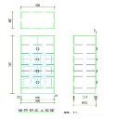 | 3 | 3167 | 9500
8 | 海棉椰棕床垫 | 920*1940*50（配铁架床值班床，定制） | 天然椰棕，吸水率为90％，优质阻燃布，燃点低。 |  | 16 | 240 | 3840
9 | 海棉椰棕床垫 | 900*1980*50（配值班床） | 天然椰棕，吸水率为90％，优质阻燃布，燃点低。 |  | 8 | 240 | 1920
10 | 会议椅 | 常规 | 采用天然橡木框架(Place of origin of materials: New Zealand ),纹理清晰,饰面采用优质黑色西皮，环保不含氟氮化合物等有害物质防火高弹力海绵，密度大于180克,油漆：采用环保油漆，经9道磨退和抛光处理工艺,表面平整手感光滑，耐磨性能强，易清洁，油漆表面色泽亮丽，硬度强，红胡桃木色 |  | 10 | 383 | 3833
11 | 会议桌 | 2600*1200*760 | 1、采用E1级高密度板基材，厚度≥20mm，每立方米≥880kg。2、饰面采用0.6mm优质红胡桃木皮，采用0.6mm木皮封边。3、油漆：采用环保油漆，经9道磨退和抛光处理工艺,表面平整手感光滑，耐磨性能强，易清洁，油漆表面色泽亮丽，硬度强。对人体无毒副作用，其游离甲醛释放量小于3mg/100g。4、采用环保胶水，符合国际E1级环保标准。5、采用现代环保工艺的优质五金配件， 表面防水和防锈防腐蚀处理，静电喷涂，表面结合强度为420Mpa。6、在制做过程加上防水胶脚。7、红胡桃色。 玻璃部分厚度大于等于8mm，抗磨损绿波磨砂钢化，各独立建四周磨边。 |  | 1 | 3880 | 3880
12 | 讲台 | 800*5330*1180 | 1、采用E1级高密度板基材，厚度≥20mm，每立方米≥880kg。 2、饰面采用0.6mm优质红胡桃木皮，采用0.6mm木皮封边。 3、油漆：采用环保油漆，经9道磨退和抛光处理工艺,表面平整手感光滑，耐磨性能强，易清洁，油漆表面色泽亮丽，硬度强。对人体无毒副作用，其游离甲醛释放量小于3mg/100g。 4、采用环保胶水，符合国际E1级环保标准。 5、采用现代环保工艺的优质五金配件， 表面防水和防锈防腐蚀处理，静电喷涂，表面结合强度为420Mpa。 6、在制做过程加上防水胶脚。 7、红胡桃色。 | 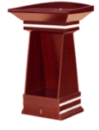 | 1 | 1610 | 1610
13 | 轮椅 | 990×630×850 带输液架 | 航钛铝合金专业普及型轮椅，有保险带，采用耐脏布泡扶手 折叠后990×300×850 | 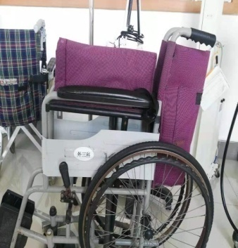 | 3 | 1217 | 3650
14 | 一号配剂台 | 900W*600D350D*900H2090H | 张 1、台面内材用大兴实木夹板,基材厚度≥20mm，甲醛释放量3.6，含水率8.9％）静曲强度15.1，内结合强度0.45，密度0.69，螺钉力1510，表面耐刮痕1.7N。 2、台面饰304哑光1.0mm不锈钢板，饰至台面可视正立面台面底部，其它内外贴1mm浅灰防火板,枫木实木收口(颜色参照门套)全部抽斗内按使用科室要求分成活动小格,抽底5厘帖1mm浅灰防火板,后板9厘夹板(外立面油清漆)。注（脚条内空200MM，台面下做抽屉）。 3、抽屉轨道用三截走珠轨道，静音，顺畅。 4、油漆：采用环保油漆，经9道磨退和抛光处理工艺,表面平整手感光滑，耐磨性能强，易清洁，油漆表面色泽亮丽，硬度强。对人体无毒副作用，其游离甲醛释放量小于3mg/100g。 5、采用环保胶水，符合国际E1级环保标准。 6、采用现代环保工艺的优质五金配件， 表面防水和防锈防腐蚀处理，静电喷涂，表面结合强度为420Mpa。 7、在制做过程加上防水胶脚。 |  | 3 | 4420 | 13260
15 | 配剂地柜（定制） | 1800*600*900 | 1、大理石台面，厚度≥18mm。框架用大兴实木夹板,灰白三氨板饰面，基板厚度≥20mm，背板15mm，脚条内空200mm，甲醛释放量≤3.6，含水率≤8.9％，静曲强度≥15.1，内结合强度≥0.45，密度≥0.69，螺钉力≥1510，表面耐刮痕1.7N。 2、抽屉轨道用三截走珠轨道，静音，顺畅。 3、油漆：采用环保油漆，经9道磨退和抛光处理工艺,表面平整手感光滑，耐磨性能强，易清洁，油漆表面色泽亮丽，硬度强。对人体无毒副作用，其游离甲醛释放量小于3mg/100g。 4、采用环保胶水，符合国际E1级环保标准。 5、采用现代环保工艺的优质五金配件， 表面防水和防锈防腐蚀处理，静电喷涂，表面结合强度为420Mpa。 6、在制做过程加上防水胶脚。 注（4个抽屉内部全平分为4格。） | 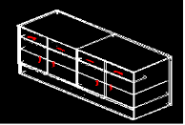 | 1 | 3440 | 3440
16 | 配剂地柜（定制） | 1380*600*900 | 张 1、大理石台面，厚度≥18mm。框架用大兴实木夹板,灰白三氨板饰面，基板厚度≥20mm，背板15mm，脚条内空200mm，甲醛释放量≤3.6，含水率≤8.9％，静曲强度≥15.1，内结合强度≥0.45，密度≥0.69，螺钉力≥1510，表面耐刮痕1.7N。 2、抽屉轨道用三截走珠轨道，静音，顺畅。 3、油漆：采用环保油漆，经9道磨退和抛光处理工艺,表面平整手感光滑，耐磨性能强，易清洁，油漆表面色泽亮丽，硬度强。对人体无毒副作用，其游离甲醛释放量小于3mg/100g。 4、采用环保胶水，符合国际E1级环保标准。 5、采用现代环保工艺的优质五金配件， 表面防水和防锈防腐蚀处理，静电喷涂，表面结合强度为420Mpa。 6、在制做过程加上防水胶脚。 注（12个抽屉内部结构分别为4个16格.4个12格.2个6格.2个4格。） | 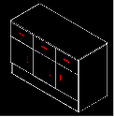 | 1 | 2717 | 2717
17 | 平板推车 | 800*500*200+600 | 304不锈钢、面板:2.0mm,扶手Φ30×1.0 mm、安装牛筋轮(无声轮) | 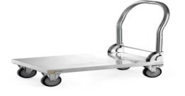 | 1 | 640 | 640
18 | 普通器械柜 | 900*400*1800 | 304不锈钢、哑光、面板1.2mm,玻璃4.0mm,四门，分活动四层 | 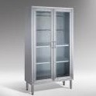 | 2 | 3353 | 6707
19 | 抢救车 | 680*490*（950+90） 带输液架 | 车体采用优质镀锌冷轧钢板，表面经过多道工艺处理后喷塑，抽屉轨道灵活，有安全装置，可防止抽屉在车体活动中随惯性滑出。采用静音带挚脚轮，左侧拉手便于推拉，车体底部四周有防撞角，工作台台面可用轨道两侧拉开。四层带锁抽屉，内有活动隔板，两层浅抽屉，一层深抽屉，一层加深抽屉。右侧活动储物桶便于杂物、器皿的摆放及弃物处理。伸缩式输液架，高度可达760mm（从工作台面开始计） |  | 1 | 3593 | 3593
20 | 鞋柜（18门） | 980*400*1800 | 采用国产名牌优质冷轧板，侧板1.5mm，门板1.2.每门带锁和标插。喷塑前均经除油、去锈、磷化、酸洗等工序处理,表面亚光静电自动喷塑、高温固化而成。(颜色为浅灰色) |  | 2 | 1803 | 3607
21 | 氧气瓶推车 | 430*500*1300 | 顶架不锈钢25mm直径圆管、承重架3mm角钢及3mm冷轧钢板为底板、底脚用直径125牛筋轮和定轮两种。扶手直径20mm不锈钢，其中冷轧钢部分喷塑哑光 |  | 1 | 687 | 687
22 | 坐诊椅 | 430*400*860 | 采用天然橡木,纹理清晰,红胡桃木色，油漆：采用环保油漆，经9道磨退和抛光处理工艺,表面平整手感光滑，耐磨性能强，易清洁，油漆表面色泽亮丽，硬度强。 |  | 44 | 227 | 9973
23 | 办公椅 | 常规 | 坐位及靠背全部用黑色西皮,流线型靠背涉及，一体式钢管制成，不锈钢脚架，坐板支撑钢板厚度≥2.5mm,包括靠背周边不锈钢收边。要求不会侧翻及后翻 。 | 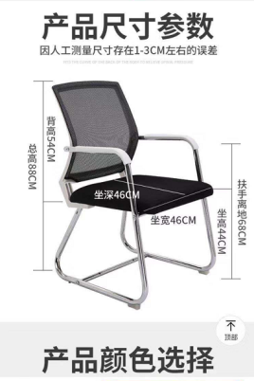 | 10 | 292 | 2917
24 | 三折海绵床垫 | 1900*850*80（配不锈钢床） | 高密度海绵、环保，床套可拆。 | 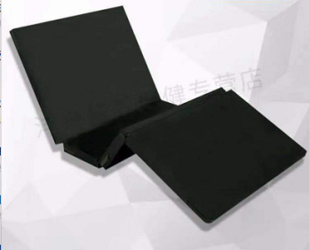 | 15 | 500 | 7500
合计 |  |  |  |  |  |  | 136850

